Sheet1
위 치 도

설치위치 : 하리면 은풍로 하리면사무소와 하리파출소 사이
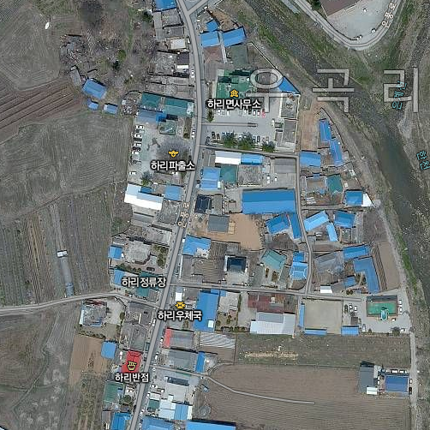

927

CCTV 설치위치

